Cover
 |  |  |  | Module/Sub System |  |  |  |  |  |  |  | Created PIC |  | Created Date
 |  |  |  | Food Fast Delivery |  |  |  |  |  |  |  |  |  | 4-Oct-2025

1. Module/Sub System overview

 | Dự án nhằm giúp cho người dùng đặt hàng online các món ăn.

2. Definitions, Acronyms, and Abbreviations

 |  | No | Abbreviation |  |  |  | Description
 |  | 1 | FFD |  |  |  | Food Fast Delivery

3. Activity diagram
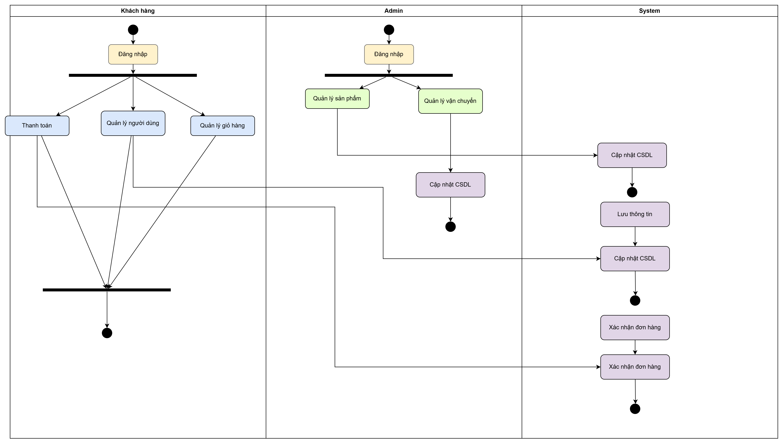

4. UC diagram

 | No | UseCase ID |  |  | Use Case Name |  |  | Description
 | 1 | UC1 |  |  |  | Quản lý sản phẩm |  | Thực hiện các thao tác thêm, xóa, sửa thông tin sản phẩm (món ăn) trên menu của website. thực hiện các thao tác thêm, xóa, sửa thông tin sản phẩm (món ăn) trên menu của website. thực hiện các thao tác thêm, xóa, sửa thông tin sản phẩm (món ăn) trên menu của website. thực hiện các thao tác thêm, xóa, sửa thông tin sản phẩm (món ăn) trên menu của website. thực hiện các thao tác thêm, xóa, sửa thông tin sản phẩm (món ăn) trên menu của website. thực hiện các thao tác thêm, xóa, sửa thông tin sản phẩm (món ăn) trên menu của website. thực hiện các thao tác thêm, xóa, sửa thông tin sản phẩm (món ăn) trên menu của website. thực hiện các thao tác thêm, xóa, sửa thông tin sản phẩm (món ăn) trên menu của website. thực hiện các thao tác thêm, xóa, sửa thông tin sản phẩm (món ăn) trên menu của website. thực hiện các thao tác thêm, xóa, sửa thông tin sản phẩm (món ăn) trên menu của website.
 | 2 | UC2 |  |  |  | Quản lý người dùng |  | Thực hiện các tác vụ quản lý tài khoản cơ bản như đăng ký, đăng nhập/xuất, cập nhật thông tin cá nhân, và xem lại lịch sử đơn hàng.
 | 3 | UC3 |  |  |  | Quản lý giỏ hàng |  | Thêm, xóa, cập nhật số lượng sản phẩm trong giỏ hàng và xem bảng tóm tắt chi phí.
 | 4 | UC4 |  |  |  | Thanh toán |  | Xử lý quy trình chuyển giỏ hàng thành đơn hàng và hoàn tất thanh toán.
 | 5 | UC5 |  |  |  | Quản lý vận chuyển |  | Quản lý danh sách đơn hàng tại trang quản trị, xác nhận đơn hàng, và cập nhật trạng thái đơn hàng cho Khách hàng.

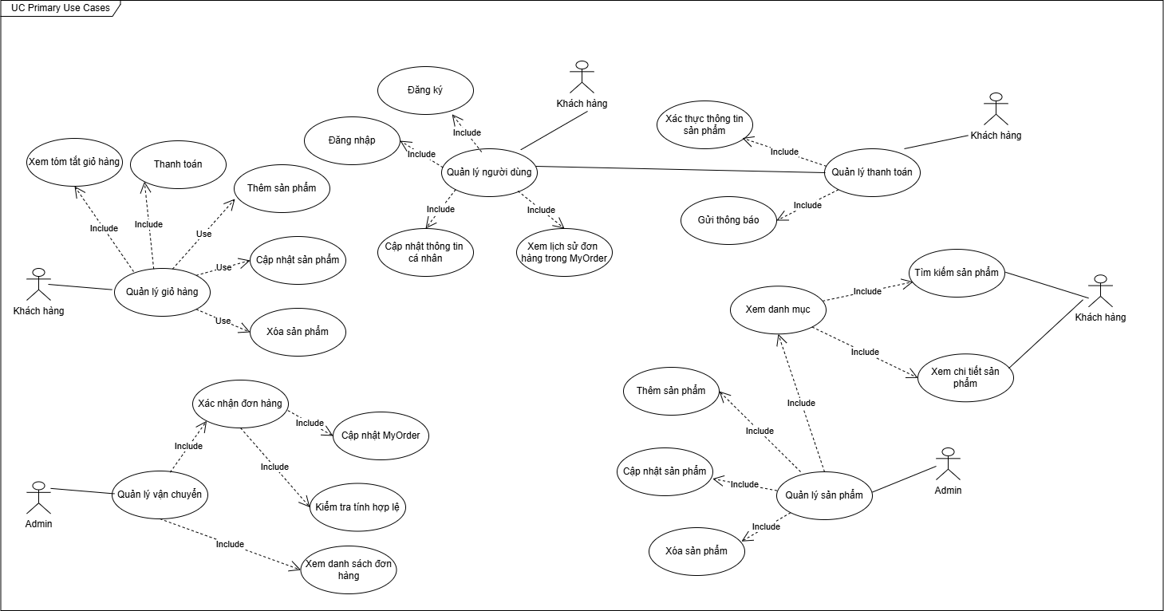
 |  |  |  |  |  |  |  |  |  |  | Security matrix
 |  |  |  |  |  |  |  |  | UC |  |  |  | Khách hàng |  | Admin | System
 |  |  |  |  |  |  |  |  |  | Quản lý sản phẩm |  |  | x |  | x
 |  |  |  |  |  |  |  |  |  | Quản lý người dùng |  |  | x
 |  |  |  |  |  |  |  |  |  | Quản lý giỏ hàng |  |  | x
 |  |  |  |  |  |  |  |  |  | Thanh toán |  |  | x
 |  |  |  |  |  |  |  |  |  | Quản lý vận chuyển |  |  |  |  | x

